信用交易
融资融券市场交易数据统计(2023-06-29)

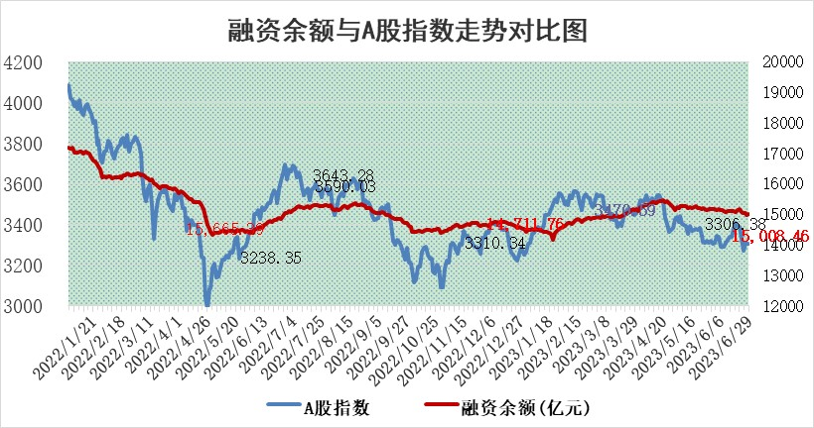
标的证券 | 融资融券余额（亿元） | 融资余额（亿元） | 融券余额（亿元） | 融资买入额（亿元） | 融资融券规模变化（亿元） | 融资余额增幅(‰) | 融券余额增幅(%)
统计数据 | 15,925.13 | 15,008.46 | 914.65 | 588.98 | 17.99 | 0.56 | 1.05

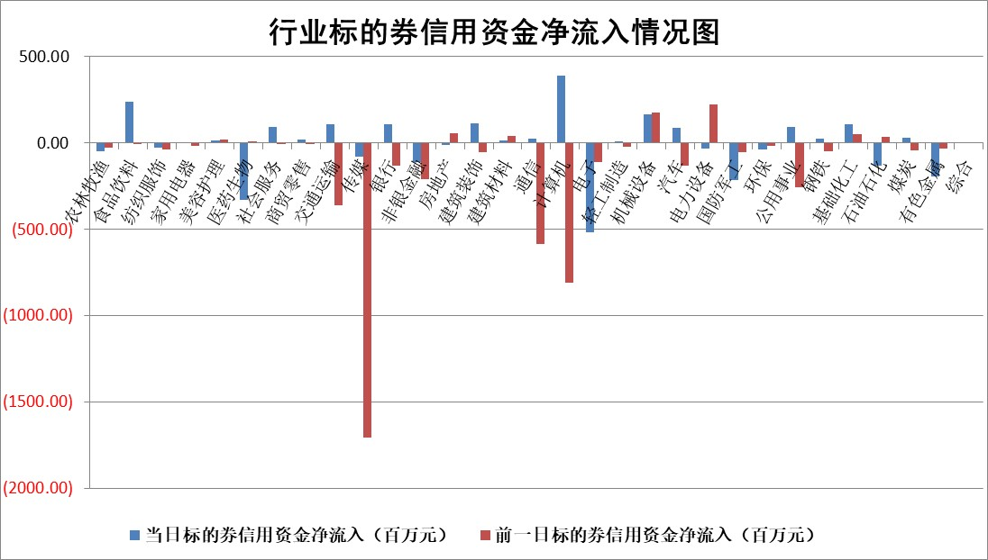

标的基金代码 | 标的基金简称 | 融资余额/市值(%) | 融资余额增幅(%) | 融资买入额/成交金额(%) | （融资余额净增额-融券余额净增额）/市值(‱) | 融券余额降幅(%) | ABS[（融资余额净增额-融券余额净增额）/市值净增额-1](%)
159902 | 华夏中小板ETF | 0.00 | 0.00 | 0.00 | 0.00 | 0.00 | 100.00
159915 | 易方达创业板ETF | 2.15 | -1.56 | 0.00 | -1.50 | 23.22 | 108.84
159919 | 嘉实沪深300ETF | 4.63 | 0.94 | 3.04 | 4.59 | 5.29 | 111.51
159920 | 华夏恒生ETF | 70.91 | 0.36 | 16.30 | 25.35 | 1.15 | 121.76
159922 | 嘉实中证500ETF | 0.95 | -7.17 | 440.16 | -6.83 | 0.12 | 138.53
159925 | 南方沪深300ETF | 0.04 | 0.00 | 0.00 | 0.00 | 0.00 | 100.00
159928 | 消费ETF | 1.04 | -0.27 | 3.86 | -0.15 | 1.29 | 99.84
159934 | 易方达黄金ETF | 359.15 | -0.38 | 2.44 | -135.57 | 0.00 | 259.83
159939 | 全指信息技术ETF | 0.63 | 5.84 | 168.38 | 3.34 | -0.51 | 91.85
159940 | 全指金融地产ETF | 0.15 | 5.41 | 0.06 | 0.77 | 0.00 | 103.45
159995 | 半导体芯片ETF | 2.47 | 2.03 | 140.07 | 7.36 | 8.46 | 130.64
159997 | 天弘中证电子ETF | 1.81 | -2.10 | 0.78 | -4.03 | -0.62 | 53.68
159998 | 天弘中证计算机主题ETF | 1.06 | 2.90 | 0.27 | 2.85 | -0.40 | 92.91
510050 | 华夏上证50ETF | 9.36 | 0.27 | 211.27 | 6.19 | 22.00 | 111.56
510180 | 华安上证180ETF | 0.51 | -0.25 | 1.40 | 0.06 | 14.67 | 100.16
510880 | 华泰柏瑞红利ETF | 0.34 | -2.79 | 0.69 | -0.98 | -0.17 | 93.86
510900 | 易方达恒生H股ETF | 95.11 | -0.18 | 3.37 | -17.58 | 0.00 | 92.21
511010 | 5年期国债ETF | 0.00 | 0.00 | 0.00 | 0.00 | 0.00 | 100.00
511380 | 可转债及可交换债券ETF | 6.72 | 3.72 | 31.54 | 24.14 | 0.00 | 77.92
512000 | 全指证券ETF | 6.71 | 0.51 | 19.18 | -1.42 | -15.18 | 96.08
512010 | 沪深300医药卫生ETF | 4.27 | -0.65 | 77.83 | -1.59 | 7.60 | 105.19
512070 | 沪深300非银ETF | 2.39 | 0.83 | 373.38 | 1.88 | -0.79 | 101.54
512400 | 南方中证申万有色金属ETF | 1.41 | 1.95 | 0.35 | 5.95 | 12.12 | 118.05
512580 | 广发中证环保产业ETF | 0.89 | -5.14 | 0.06 | -11.49 | -14.81 | 64.68
512660 | 国泰中证军工ETF | 2.31 | -3.01 | 6.39 | -2.70 | 10.52 | 87.95
512800 | 华宝中证银行ETF | 13.70 | 0.00 | 2.88 | -17.43 | -96.19 | 69.14
512980 | 广发中证传媒ETF | 0.62 | -1.61 | 345.68 | -1.29 | -1.35 | 100.53
515030 | 华夏中证新能源汽车ETF | 2.34 | 1.90 | 21.48 | 3.73 | -1.20 | 123.42
515050 | 华夏中证5G通信主题ETF | 0.97 | -4.96 | 4.33 | -5.87 | -5.09 | 102.52
515070 | 华夏中证人工智能ETF | 2.09 | 4.54 | 3.94 | 8.89 | -0.61 | 96.22
标的股票比较指标 |  | 融资余额/流通A股市值(%) | 融资余额增幅(%) | 融资买入额/成交金额(%) | （融资余额净增额-融券余额净增额）/流通A股市值(‱) | 融券余额降幅(%) | ABS[（融资余额净增额-融券余额净增额）/流通A股市值净增额-1](%)
前十名标的个股 |  | 仁东控股 | 德迈仕 | 星辉环材 | 德迈仕 | 中科金财 | 亿华通
 |  | 莱茵生物 | 安必平 | 岩石股份 | 菲菱科思 | 翔宇医疗 | 拓新药业
 |  | 全柴动力 | 京城股份 | 农业银行 | 安必平 | 均普智能 | 菲菱科思
 |  | 亚通股份 | 精锻科技 | 金通灵 | 东湖高新 | 通化金马 | 天海防务
 |  | 晨鸣纸业 | 伟创电气 | 节能铁汉 | 汉宇集团 | 思创医惠 | 龙源电力
 |  | 大立科技 | 岩石股份 | 云图控股 | 精锻科技 | 天房发展 | 皇氏集团
 |  | 数码视讯 | 三维天地 | 武商集团 | 联特科技 | 文峰股份 | 长春高新
 |  | 万得凯 | 世嘉科技 | 三峡水利 | 京城股份 | 百隆东方 | 零点有数
 |  | 海兰信 | 东湖高新 | 新疆天业 | 掌趣科技 | 星帅尔 | 青农商行
 |  | 司尔特 | 宁波东力 | 悦安新材 | 深科达 | 华仁药业 | 巨一科技
后十名标的个股 |  | 金圆股份 | 埃夫特 | 青岛港 | 创益通 | 普源精电 | 华帝股份
 |  | 哈工智能 | 创益通 | 天沃科技 | 普源精电 | 浙商银行 | 上海物贸
 |  | 正邦科技 | 远翔新材 | 南大光电 | 远翔新材 | 东风科技 | 科达制造
 |  | 美好置业 | 周大生 | 金圆股份 | 恒烁股份 | 江航装备 | 新华制药
 |  | 宋都股份 | 凯尔达 | 哈工智能 | 雷尔伟 | 海兴电力 | 同方股份
 |  | 中天金融 | 新泉股份 | 正邦科技 | 瑞松科技 | 安必平 | 江南奕帆
 |  | 华铁股份 | 瑞松科技 | 美好置业 | 零点有数 | 明星电力 | 和顺科技 | ;
 |  | 阳光城 | 零点有数 | 宋都股份 | 铭普光磁 | 博实股份 | 江航装备
 |  | 紫鑫药业 | 弘讯科技 | 中天金融 | 科捷智能 | 合肥百货 | 广汇能源
 |  | 中国中期 | 科捷智能 | 华铁股份 | 一博科技 | 飞龙股份 | 掌趣科技
说明：1.以上普通交易数据和信用交易数据皆以交易日收盘后数据为基准；2.上述标的证券总数据只计算标的证券市场总数据，不包括从标的证券中调出去标的证券数据，所以与交易所公布的总值略有不同； 3.上述行业采用申万一级行业分类；4.以上标的基金和标的个股中比较的6个指标值中：前5个（从左至右）为正向指标，值越大排名越靠前；第6个为逆向指标，值越小，排名越靠前；5.第6个指标中ABS[]表示求绝对值，其主要用于考量信用资金相对净流入对股价相对净变化的贡献程度；6.数据来源：wind，交易所。

 | 证券代码 | 新增融资余额 | 融资买入额 | 融资买入增幅前10
远大智能 | 002689 | 28175353 | 42268582 | 199%
亚太股份 | 002284 | 21555247 | 34242865 | 82%
赛诺医疗 | 688108 | 72122899 | 101076547 | 78%
湖南发展 | 000722 | 66023557 | 137112987 | 75%
柘中股份 | 002346 | 14584119 | 36845980 | 58%
国城矿业 | 000688 | 24683149 | 48240585 | 54%
兆新股份 | 002256 | 1985058 | 4066269 | 52%
凯美特气 | 002549 | 33806472 | 61340055 | 52%
华昌达 | 300278 | 13474542 | 19303225 | 48%
新华联 | 000620 | 27311937 | 39201759 | 43%

 | 证券代码 | 新增融资余额 | 融资买入额 | 融资买入增幅前10
兔宝宝 | 002043 | 73310337 | 89923983 | 334%
捷昌驱动 | 603583 | 26026415 | 31686727 | 262%
湘财股份 | 600095 | 94196837 | 132280449 | 252%
中谷物流 | 603565 | 49103883 | 60098371 | 234%
中青宝 | 300052 | 24215352 | 31377809 | 98%
顾家家居 | 603816 | 138518545 | 188424210 | 78%
喜临门 | 603008 | 31503289 | 48351944 | 77%
财信发展 | 000838 | 10831830 | 17666790 | 74%
苏州银行 | 002966 | 10578096 | 19143736 | 72%
金诚信 | 603979 | 23858538 | 36098133 | 60%

